Kansilehti
Talouslaskentatyökalu

Mustasotilaskärpäsen tuotanto

 Miika Tapio, Luonnonvarakeskus (Luke) Alimentum, Myllytie 1, 31600 Jokioinen miika.tapio@luke.fi

Resepti
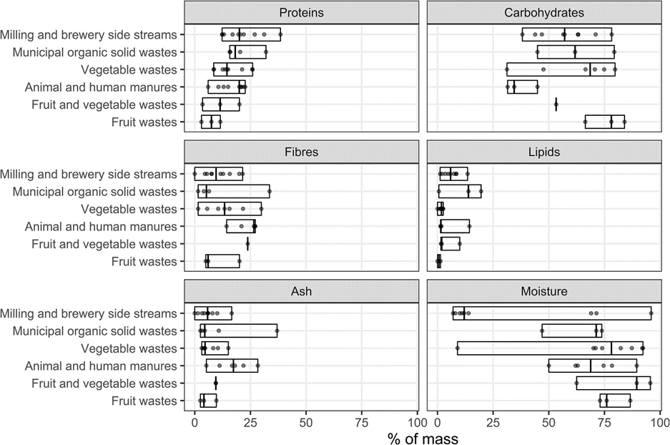
Tämän välilehden avulla voi luoda reseptin, jonka koostumus on lähellä kasvualustan tavoitetta käyttäen annettuja raaka-aineita. |  |  |  |  |  |  |  |  |  |  |  |  |  |  |  |  | Gold et al 2018 |  | Essential amino acids (in g/100 g proteins) of BSFL prepupae and of biowaste typically used in BSFL treatment.
Ilman optimoitityökalun ("Solver") käyttöä, välilehti toimii koostumuslaskurina ennalta päätetyille resepteille. Kululaskelmaa varten reseptiksi (solut D38:D41) voi täyttää vuosikeskiarvoa.
kts raaka-aineiden koostumustietoja esim. https://www.luke.fi/fi/luonnonvaratieto/tiedetta-ja-tietoa/rehutaulukot-ja-ruokintasuositukset

Työkalut laatinut Miika Tapio, Luke |  |  |  |  | Komponentti | ka | ka % | Raakavalkuainen (g/kg ka) | Raakarasva (g/kg ka) | Raakakuitu (g/kg ka) | NDF-kuitu (g/kg ka) | Tärkkelys | Sokerit | Hiilihydraatit | Tuhka | A hinta (/t)
Alimentum, Myllytie 1, 31600 Jokioinen |  |  |  | Tilaa ylläpitää koostumustietoja -> | Vehnälese | 870 | 87% | 170 | 40 | 92 | 420 | 156 | 64 | 220 | 54 | 175
miika.tapio@luke.fi |  |  |  |  | Vehnä | 880 | 88% | 120 | 15 | 0 | 0 | 650 | 120 | 770 | 5 | 175
 |  |  |  |  | Kaura | 880 | 88% | 156 | 104 | 172 | 310 | 652 | 17 | 669 | 20 | 185
Huom. Tämä aputyökalu ei huomioi raakaineiden |  |  |  |  | Ohra r. | 880 | 88% | 145 | 35 | 80 | 216 | 280 | 73 | 353 | 40 | 175
fysikaalista muotoa, vaan olettaa hyödyntämiskelpoisen |  |  |  |  | Rypsirouhe | 890 | 89% | 385 | 12 | 94 | 270 | 45 | 87 | 132 | 80 | 350
muodon. |  |  |  |  | Herne | 860 | 86% | 345 | 40 | 3 | 130 | 480 | 55 | 535 | 31 | 230
0 | <- täytettävä tai kirjoitettavissa oleva solu
 | näyttää tältä.

Ennakkotiedot |  |  |  |  | Alla olevan taulukon täyttäminen suositeltavaa viitteellä yllä säilytettyyn soluun (esim. =F6 tarkoittaa kuudetta riviä sarakkeessa F)
Resepti | Minimi | Maksimi |  |  |  | ka | ka % | Raakavalkuainen (g/kg ka) | Raakarasva (g/kg ka) | Raakakuitu (g/kg ka) | NDF-kuitu (g/kg ka) | Tärkkelys | Sokerit | Hiilihydraatit | Tuhka | A hinta (/t)
Vehnälese | 0.0 % | 25.0 % | <- Rajat |  | Vehnälese | 870 | 0.87 | 170 | 40 | 92 | 420 | 156 | 64 | 220 | 54 | 175
Kaura | 30.0 % | 65.0 % | <- Rajat |  | Kaura | 880 | 0.88 | 156 | 104 | 172 | 310 | 652 | 17 | 669 | 20 | 185
Ohra r. | 30.0 % | 65.0 % | <- Rajat |  | Ohra r. | 880 | 0.88 | 145 | 35 | 80 | 216 | 280 | 73 | 353 | 40 | 175
Herne | 0.0 % | 5.0 % | <- Rajat |  | Herne | 860 | 0.86 | 345 | 40 | 3 | 130 | 480 | 55 | 535 | 31 | 230
Vehnä | 0.0 % | 0.0 % | <- Rajat |  | Vehnä | 880 | 0.88 | 120 | 15 | 0 | 0 | 650 | 120 | 770 | 5 | 175
Summa |  | 160.0 % | Pitää olla yli 100% |  |  |  |  |  |  |  |  |  |  |  |  |  |  | Gold, M., Tomberlin, J. K., Diener, S., Zurbrügg, C., & Mathys, A. (2018).
Kosteus | 65.0 % |  |  |  |  |  |  |  |  |  |  |  |  |  |  |  |  | Decomposition of biowaste macronutrients, microbes, and chemicals in
Totaali | 1000 | kg |  |  | Voit käyttää esimerkiksi näitä osuuksia optimoinnin aloitukseen. Kopio muistiin alle sarakkeeseen "B" ja alku arvoiksi sarakkeeseen D. |  |  |  |  |  |  |  |  |  |  |  |  | black soldier fly larval treatment: A review. Waste Management, 82, 302-318.
 |  |  |  |  | Huom: Älä täytä ensimmäistä solua ('D37'). Se lasketaan automaattisesti. |  |  |  |  |  |  |  |  |  |  |  |  | https://doi.org/10.1016/j.wasman.2018.10.022
 |  |  |  |  | Vehnälese | 16 %
 |  |  |  |  | Kaura | 41 %
 |  |  |  |  | Ohra r. | 41 %
 |  |  |  |  | Herne | 3 %
 |  |  |  |  | Vehnä | 0 %
 |  |  |  |  | Summa | 101.0 %
Optimointi ja resepti
 | Alkuarvot |  | Resepti ilman lisättyä vettä |  | Ka osuudet |  | Resepti
 | (muistiinpano) |  | (raaka-aine osuus) |  |  |  |  | H2O alkup. | osuus | kg
Vehnälese | 16.0 % |  | 2.4 % | <-automaattinen | 2.4 % |  | Vehnälese | 0.2 % | 1.0 % | 10
Kaura | 40.0 % |  | 42.7 % | <- optimoi | 42.8 % |  | Kaura | 3.1 % | 17.0 % | 170
Ohra r. | 41.0 % |  | 49.8 % | <- optimoi | 49.9 % |  | Ohra r. | 3.7 % | 19.8 % | 198 |  | Huom! | Osa vedestä voi tulla raaka-aineiden mukana!
Herne | 3.0 % |  | 5.0 % | <- optimoi | 4.9 % |  | Herne | 0.4 % | 2.0 % | 20
Vehnä | 0.0 % |  | 0.0 % | <- optimoi | 0.0 % |  | Vehnä | 0.0 % | 0.0 % | 0 |  |  | Alustan (kokonais)kosteuspitoisuus: | 65.0 %
 | 100.0 % |  | 100.0 % | <- aina 1 |  |  | Vesi | 92.6 % | 60.2 % | 602 |  |  | Lisätyn veden osuus reseptissä: | 60.2 %
Näiden kosteus |  |  | 12.1 % |  |  |  |  |  | 100.0 % | 1000
Vesi

Alustan arvioitu koostumus |  |  |  |  | Painotettu | Painottamaton
 | Tavoite | Painoarvo (0…1) | Reseptinmukainen |  | skaalattu | skaalattu
Koostumus | g/kg (ka) | (0…1) | g/kg (ka) | Skaalattu | neliöero | neliöero
Valkuainen | 170 | 1 | 160.1 | 0.9 | 0.0034 | 0.0034
Rasva | 100 | 1 | 64.9 | 0.6 | 0.1232 | 0.1232
Rkuitu | 100 | 0.25 | 115.9 | 1.2 | 0.0063 | 0.0253
NDF | 200 | 0.25 | 256.9 | 1.3 | 0.0203 | 0.0810
Tärkkelys | 400 | 0.25 | 446.0 | 1.1 | 0.0033 | 0.0132
Sokerit | 100 | 0.25 | 47.9 | 0.5 | 0.0678 | 0.2711
Hiilihydraatit | 500 | 0.25 | 494.0 | 1.0 | 0.0000 | 0.0001
Tuhka | 55 | 0.5 | 31.3 | 0.6 | 0.0926 | 0.1851
 | Neliöerosumma |  |  |  | 0.31686352422 | <- minimoi

 |  |  | 1007.2

Biologinen tehokkuus
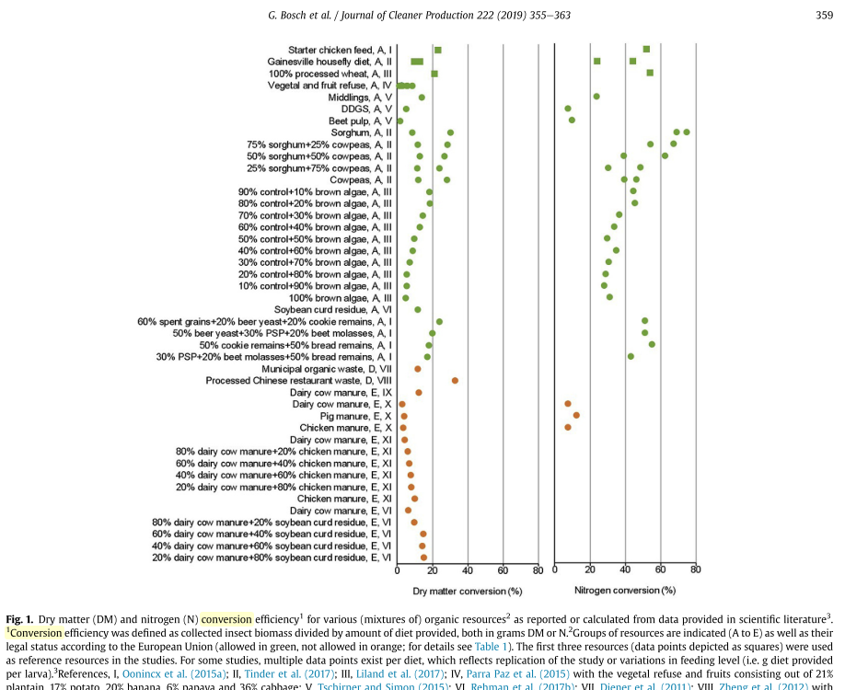
Tämän välilehden avulla voi arvioida biokonversion ja häviämän pilottikasvatustulosten perusteella. Tilaa maksimissaan kuudelle kasvatukselle. |  |  |  |  |  |  |  |  |  |  |  |  | Kirjallisuuden esimerkkejä, joiden avulla voi tarkistaa tulosten järkevyyden.
Alempana myös rehukoostumukseen perustuva menetelmä, joka on linkitetty suoraan "Reseptin perusoptimointi" -välilehden tietoihin.
"Biologinen panostuotos" välilehti tarvitsee biokonversio ja häviämä-parametrit, joko itse arvioituna tai alan kirjallisuuteen perustuen.
Perusparametrien lasku | Toisto 1 | Toisto 2 | Toisto 3 | Toisto 4 | Toisto 5 | Toisto 6 | Minimi | Maksimi | Keskiarvo
Annettua substraattia (kg) | 10 | 10 | 10 | 10 | 10 | 10 | 10.0 | 10.0 | 10.0 |  | Kuivaa toukkaa
Substraatin kosteus | 65% | 65% | 65% | 65% | 65% | 65% | 65% | 65% | 65% |  | 0.66 | kg/toisto
Valmiita toukkia (kg) | 1.8 | 1.6 | 2 | 1.7 | 1.3 |  | 1.3 | 2.0 | 1.7 |  | Tuotekuivaa toukkaa (~90% ka)
Toukkien kosteus % | 61% | 57% | 66% | 59% | 60% |  | 57% | 66% | 61% |  | 0.74 | kg/toisto
Valmista toukkapurua (kg) | 2 | 2.1 | 1.6 | 1.8 | 1.8 | 1.3 | 1.3 | 2.1 | 1.8 |  | Kuivaa purua
Toukkapurun kosteus % | 36% | 37% | 34% | 33% | 39% | 37% | 33% | 39% | 36% |  | 1.13 | kg/toisto
Biokonversio (ka): | 20% | 20% | 19% | 20% | 15% |  | 15% | 20% | 18.8 % |  | Tuotekuivaa toukkaa (~90% ka)
Häviämä (ka): | 63% | 62% | 70% | 66% | 69% | 77% | 62% | 77% | 67.7 % |  | 1.26 | kg/toisto

 |  |  |  |  | Kasvatetun toukkamassan määrä (prosentteina) suhteessa rehun määrään (ka) 7-35%, riippuu
 |  |  |  |  | riippuu mm. ravintoainetiheydestä tai vastaavasti esim kuitujen määrästä.
 |  |  |  |  | Tavallinen viljaperusteinen tasapainoinen ~15-25%, tyypillinen valmistettu (ihmis)ruoka ~20-30%.
 |  |  |  |  | "Hyvä jäte" -tyyppinen n. 15%. Alle 7% on hyvin huono, ellei toukkapuru ole päätuote.
Rehun mukainen häviämä |  |  |  |  | (kts. kuva oikealla)
kts. "Reseptin perusoptimointi" "Alustan arvioitu koostumus" |  |  |  |  | Tyypillisesti pyritään noin 80% häviämään.
 |  | Häviämä |  |  | Vaihtoehtoisesti häviämää voidaan arvioida substraatin koostukseen
Koostumus | g/kg (ka) | Minimi | Maksimi |  | ja komponenttikohtaiseen häviämään perustuen.
Valkuainen | 160.09666315 | 0% | 80% |  | Häviämän vaihtelualue perusoptimoinnin mukaisella alustalla:
Rasva | 64.900264121 | 5% | 95% |  |  | Minimi | Maksimi
Rkuitu | 115.90131701 | 10% | 50% |  | Häviämä | 10% | 75%
NDF | 249.6991845 | 20% | 20% |  | Pyrittävä käytäntöihin, joilla tämä karkea maksimi saavutetaan.
Tärkkelys | 438.79833878 | 0% | 100% |  | Tämä yksinkertainen arvio on vain suuntaa antava, eikä perustu laajaan aineistoon!
Sokerit | 47.931974361 | 100% | 100%
Hiilihydraatit | 493.96834502 | 10% | 100% |  | Esimerkiksi toukkatiheyden säätäminen, raaka-aineiden jauhaminen jne.
Tuhka | 31.335543205 | 0% | 60% |  | voi auttaa saavuttamaan hyvän häviämän ja hyvän kasvun.
Muut orgaaniset. | 7.2380318759 | 10% | 50%
(NDF korjataan ettei "muut orgaaniset" ole negatiivinen!)

Kieβling, M., Franke, K., Heinz, V., & Aganovic, K. (2023).
Relationship between substrate composition and larval weight: a simple growth model for

black soldier fly larvae. Journal of Insects as Food and Feed, 9(8), 1027-1036. |  |  |  |  | https://doi.org/10.3920/JIFF2022.0096

Toukan koon ennustaminen Kieβling ym. (2023) mukaan. Hiilihydraatin oltava yli 20. Korkeampi valkuaisen osuus lisää kokoa,
mutta liian korkea lisää kuolleisuutta ja lisää ammoniumin määrää frassissa. Rasvan optimi on ~10 ja tärkeää pitää yli 5:n.
Huom. Kokoon vaikuttaa myös muita tekijöitä.

Koostumus | g/100g (ka)
Valkuainen | 16.0 |  | Hiilihydraattien ja proteiinin suhde on myös tärkeä. Arvo 2...3,5 on hyvä.
Rasva | 6.5 |  | Alempi huonontaa rehunkäyttöä ja aiheuttaa kuolleisuutta, korkeampi lähinnä heikentää rehun käyttöä.
Hiilihydraatit | 49.4 |  | Tällä suhteella kokonaistuotto on parempaa. (Myös korkeampi rasvapitoisuus voi auttaa, jos arvo on liian alhainen)
b0 | -45.6 |  |  |  |  | Ennuste:
b1 | 34.57 |  | Hiilih/Valk: | 3.09 |  | Rehunkäyttö: |  | OK |  | Eggink ym. (2023)
b2 | 2.171 |  |  |  |  | Eloonjäämisaste: |  | OK
b3 | -1.523 |  |  |  |  |  |  |  |  | Eggink, K. M., Donoso, I. G., & Dalsgaard, J. (2023).
Odotettu keskipaino (mg) | 149 | = b0 + b1 ⋅ rasva + b2 ⋅ valkuainen + b3 ⋅ rasva^2 |  |  |  |  |  |  |  | Optimal dietary protein to carbohydrate ratio for black soldier fly (Hermetia illucens)
 |  |  |  |  |  |  |  |  |  | larvae. Journal of Insects as Food and Feed, 9(6), 789-798.
 |  |  |  |  |  |  |  |  |  | https://doi.org/10.3920/JIFF2022.0102

